男子ダブルス
大会申込書

 | 大会名 |  | 第１回 YTC杯高校生テニストーナメント大会

 | 種目 |  | 男子ダブルス |  |  |  | 4月28日(土)

 | NO | 氏名 |  | フリガナ |  | 当日連絡先 |  | 学年 | 所属高校(スクール名) | 戦績
 | 例 | 伊達 公子 |  |  |  | 090-○○○○-△△△△ |  |  | 〇○高校
 |  | 杉山 愛 |  |  |  | 090-◇◇◇◇-×××× |  |  | 吉田テニスカレッジ
 | 1

 | 2

 | 3

 | 4

 | 5

 | 6

 | 7

 | 8

 | 9

 | 10

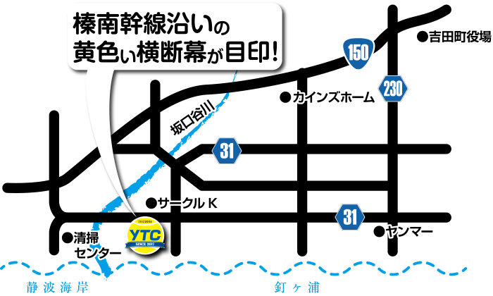
 | 備考 | 学年は4月1日時点での学年を記載して下さい。
 |  | 学校単位で申し込みの際は、順位順で記載して下さい。

 |  |  |  |  | 以上 |  | 組を参加申し込み致します。

